受講申込書
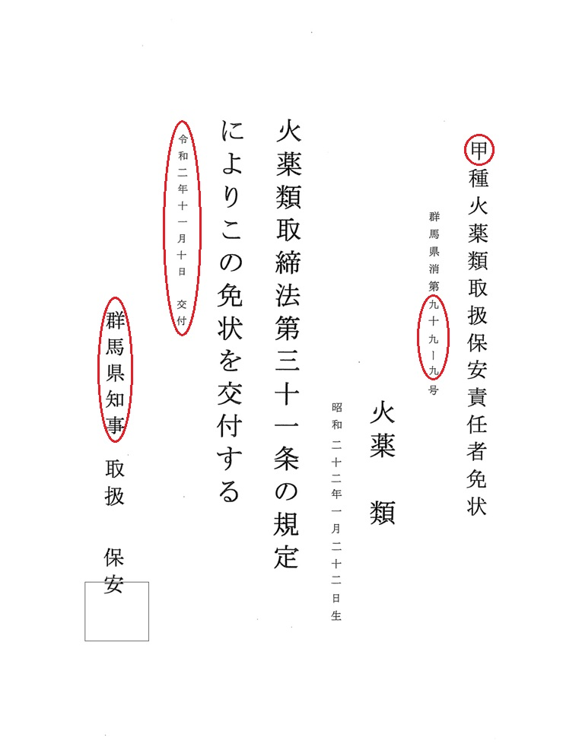
群馬県火薬類保安協会 行 |  |  |  |  |  |  |  |  |  | FAX：０２７－２５２－１９９３
 |  |  |  |  |  |  |  |  |  |  |  |  |  |  |  |  |  |  |  | 例
 | 令和６年度 火薬類取扱保安責任者再教育講習 受講申込書

 |  |  |  |  |  |  |  |  |  |  |  |  | 申込日
 | 事 業 所 名 |  |  |  |  |  |  |  |  |  |  |  | ご担当者様氏名
 | 所 在 地 |  |  |  | 〒

 |  |  |  |  |  |  |  |  |  |  |  | TEL |  |  | － |  | －
 |  |  |  |  |  |  |  |  |  |  |  | FAX |  |  | － |  | －

1 | 受講者 |  |  |  |  |  |  |  |  | 免 状 |  |  |  |  |  |  |  |  | 以下の○印を使用してください

 |  | 希望日 |  | ふりがな |  |  |  |  |  | 交付年月日 |  |  |  |  |  | 交付者
 |  |  |  | 氏 名 |  |  |  |  |  | 種類 | 交付番号
 | 1 |  |  |  |  |  |  |  |  | 昭・平・令 |  | 年 | 月 |  | 日 |  |  | 知 事
 |  |  |  |  |  |  |  |  |  | 甲 ・ 乙 | 第 |  |  |  | 号
 | 2 |  |  |  |  |  |  |  |  | 昭・平・令 |  | 年 | 月 |  | 日 |  |  | 知 事
 |  |  |  |  |  |  |  |  |  | 甲 ・ 乙 | 第 |  |  |  | 号
 | 3 |  |  |  |  |  |  |  |  | 昭・平・令 |  | 年 | 月 |  | 日 |  |  | 知 事
 |  |  |  |  |  |  |  |  |  | 甲 ・ 乙 | 第 |  |  |  | 号
 | 4 |  |  |  |  |  |  |  |  | 昭・平・令 |  | 年 | 月 |  | 日 |  |  | 知 事
 |  |  |  |  |  |  |  |  |  | 甲 ・ 乙 | 第 |  |  |  | 号
 | 5 |  |  |  |  |  |  |  |  | 昭・平・令 |  | 年 | 月 |  | 日 |  |  | 知 事
 |  |  |  |  |  |  |  |  |  | 甲 ・ 乙 | 第 |  |  |  | 号
 | ※手帳の交付には「免状(写)」が必要です。お手元にない場合は講習日までに交付都道府県で再発行をしてください。
 |  |  |  |  |  |  |  |  |  |  |  |  |  |  |  |  |  |  |  |  | 例： | 昭・平・令 | 2 | 年 | 11 | 月 | 10 | 日 | 群馬県 | 知 事
2 | 受講料等 |  |  |  |  |  |  |  |  |  |  |  |  |  |  |  |  |  |  |  |  | 甲 ・ 乙 | 第 | 99-9 |  |  |  | 号

 | 受講料 |  |  |  |  | 手帳交付手数料 |  |  | 人 数 |  | 合計金額 |  |  |  |  | 振込金額合計
 | 会員 |  | 9,000 |  | 円 | 5,500 |  | 円 |  |  | 0 |  |  | 円 |  | 0
 | 非会員 |  | 12,000 |  | 円 | 5,500 |  | 円 |  |  | 0 |  |  | 円

3 | 受講料等振込先
 | 振込先 |  |  |  |  |  | しののめ信用金庫前橋西支店 普通預金 ０５８６２２９
 |  |  |  |  |  |  | 口座名 群馬県火薬類保安協会
 | ※恐れ入りますが、振込手数料はご負担ください。
 | ※お申込み後、2週間以内に振込んでください。

 |  |  |  |  |  |  |  |  | ※事務局記載欄
 |  |  |  |  |  |  |  |  | 受付日 |  |  |  | 入金 確認日

